申請書
注１
代理人が申請する場合でも、申請人の「所在地」「商号・名称」「代表者」は記入してください。
注２
代理人による申請の場合は、「申請人の印」の押印は不要です。（代理人の印は必ず押印してください。）
注３
行政書士による代理人申請の場合、必ず「委任状」を併せて提出してください。
なお、会社の従業員や支店の社員などが申請書を作成し、当該法人の代表印を押印してい提出する場合は、左記の「（代理人による申請を行う場合）」欄の記載及び委任状の提出は必要ありません。
 |  |  |  |  |  |  |  |  |  |  |  |  |  | 第１面

 |  |  |  | 競争入札参加資格審査申請書

 |  |  |  |  |  |  |  |  | 令和 |  | 年 | 月 |  |  | 日
北海道檜山振興局長 様

北海道檜山振興局が発注する北海道檜山振興局物品託送単価契約に係る競争入札に参加したいので、関係書類を添えて入札参加資格の審査を申請します。

なお、入札参加資格の要件をすべて満たしていること、並びに本申請書及び添付書類の記載事項は、すべて事実と相違ないことを誓約します。

また、この申請を行った後、道が行う指名競争入札に関する指名を停止された場合等、入札参加資格の要件を失ったときは、入札参加資格を取り消されても異議はありません。

申請人の 所 在 地 |  |  |  | 郵便番号 | － | 電話 | （ | ） |  | － |  |  |  |  |  | ○
 |  |  |  |  |  |  |  |  |  |  |  |  |  |  |  | ×

フリガナ
商号又は名称

代表者 |  | 役 職

 |  | フリガナ
 |  | 氏 名

担当者 |  | 部署・役職 |  |  |  | 電話番号 |  | （ |  |  | ） |  | －

 |  | フリガナ
 |  | 氏 名

（代理人による申請を行う場合）
申請代理人 |  |  |  | 郵便番号 | － | 電話 | （ | ） |  | －

の 所 在 地

フリガナ
申請代理人

記
１ | 申出事項（該当する場合「○」を付けてください。）
 | 私は、競争入札参加資格審査申請に当たり、次にいずれにも該当することを申し出ます。
 |  | (1) | 地方自治法施行令第167条の４第１項各号に掲げる者（未成年者、被保佐人又は被補助人であって、契約締結のために必要な同意を得ている者は含まれない。）でないこと。

 |  | (2) | 地方自治法施行令第167条の4第2項の規定により競争入札への参加を排除されている者でないこと。
 |  | (3) | 道が行う指名競争入札に関する指名を停止されていないこと。
 |  | (4) | 暴力団関係事業者等であることにより、道が行う競争入札への参加を除外されていないこと。
 |  | (5) | 暴力団関係事業者等でないこと。
 |  | (6) | 次に掲げる税に滞納している者でないこと
 |  |  | 「道税」「消費税及び地方消費税」(添付書類詳細「６・７参照」)
 |  | (7) | 次に掲げる社会保険等の届出の義務を履行していない者でないこと｡(当該届出の義務がない者を除く｡)
 |  |  | ｢健康保険法第48条の規定による届出｣｢厚生年金保険法第27条の規定による届出｣｢雇用保険法第７条の規定による届出｣(添付書類詳細「８～10参照」)

 |  | (8) | 貨物自動車運送事業法第３条に定める一般貨物自動車運送事業の許可を有していること。
 |  | (9) | 運送約款を定めている又は、過去２年間に同様の契約を締結している｡(添付書類詳細｢11･12｣参照)
 |  | (10) | 託送業務処理要領に基づき、運送することができる者であること。

２ | 檜山・渡島管内に所在する本店、支店または営業所等の所在地、名称等

 | 所在地

 | 本店、支店又は営業所等の名称

 | 電話番号・ＦＡＸ番号 |  |  |  |  |  |  | ・

３ | 添付書類
 | 別紙添付書類詳細のとおり

申請書 (記載例)
注１
代理人が申請する場合でも、申請人の「所在地」「商号・名称」「代表者」は記入してください。
注２
代理人による申請の場合は、「申請人の印」の押印は不要です。（代理人の印は必ず押印してください。）
注３
行政書士による代理人申請の場合、必ず「委任状」を併せて提出してください。
なお、会社の従業員や支店の社員などが申請書を作成し、当該法人の代表印を押印してい提出する場合は、左記の「（代理人による申請を行う場合）」欄の記載及び委任状の提出は必要ありません。
 |  |  |  |  |  |  |  |  |  |  |  |  |  |  |  |  |  |  |  |  |  |  |  |  | 第１面

 |  |  |  | 競争入札参加資格審査申請書

 |  |  |  |  |  |  |  |  |  |  |  |  |  |  |  |  | 令和 |  | 6 |  | 年 | 2 | 月 | 10 |  | 日
北海道檜山振興局長 様

北海道檜山振興局が発注する北海道檜山振興局物品託送単価契約に係る競争入札に参加したいので、関係書類を添えて入札参加資格の審査を申請します。

なお、入札参加資格の要件をすべて満たしていること、並びに本申請書及び添付書類の記載事項は、すべて事実と相違ないことを誓約します。

また、この申請を行った後、道が行う指名競争入札に関する指名を停止された場合等、入札参加資格の要件を失ったときは、入札参加資格を取り消されても異議はありません。

申請人の 所 在 地 |  |  |  | 郵便番号 | ０ | １ | ２ | － | ３ | ４ | ５ | ６ | 電話 | （ | ０１３４ | ） | ５６ |  | － | ７８９０ |  |  |  |  |  |  | ○
 |  |  |  | 東京都渋谷区●●－●● |  |  |  |  |  |  |  |  |  |  |  |  |  |  |  |  |  |  |  |  |  |  | ×

フリガナ |  |  |  | カ）ニッポンウンユ
商号又は名称 |  |  |  | (株)日本運輸

代表者 |  | 役 職 |  | 代表取締役社長

 |  | フリガナ |  | ニホン タロウ
 |  | 氏 名 |  | 日本 太郎

担当者 |  | 部署・役職 |  | 檜山地区営業所長 |  |  |  |  |  |  |  |  | 電話番号 |  |  | （ | ０９８７ |  |  |  | ） | ６５４ |  | － | ３２１

 |  | フリガナ |  | ヒヤマ イチロウ
 |  | 氏 名 |  | 檜山 一郎

（代理人による申請を行う場合）
申請代理人 |  |  |  | 郵便番号 |  |  |  | － |  |  |  |  | 電話 | （ |  | ） |  |  | －

の 所 在 地

フリガナ
申請代理人

記
１ | 申出事項（該当する場合「○」を付けてください。）
 | 私は、競争入札参加資格審査申請に当たり、次にいずれにも該当することを申し出ます。
○ |  | (1) | 地方自治法施行令第167条の４第１項各号に掲げる者（未成年者、被保佐人又は被補助人であって、契約締結のために必要な同意を得ている者は含まれない。）でないこと。

 |  | (2) | 地方自治法施行令第167条の4第2項の規定により競争入札への参加を排除されている者でないこと。
 |  | (3) | 道が行う指名競争入札に関する指名を停止されていないこと。
○ |  | (4) | 暴力団関係事業者等であることにより、道が行う競争入札への参加を除外されていないこと。
 |  | (5) | 暴力団関係事業者等でないこと。
○ |  | (6) | 次に掲げる税に滞納している者でないこと
 |  |  | 「道税」「消費税及び地方消費税」(添付書類詳細「６・７参照」)
○ |  | (7) | 次に掲げる社会保険等の届出の義務を履行していない者でないこと｡(当該届出の義務がない者を除く｡)
 |  |  | ｢健康保険法第48条の規定による届出｣｢厚生年金保険法第27条の規定による届出｣｢雇用保険法第７条の規定による届出｣(添付書類詳細「８～10参照」)

○ |  | (8) | 貨物自動車運送事業法第３条に定める一般貨物自動車運送事業の許可を有していること。
 |  | (9) | 運送約款を定めている又は、過去２年間に同様の契約を締結している｡(添付書類詳細｢11･12｣参照)
○ |  | (10) | 託送業務処理要領に基づき、運送することができる者であること。

２ | 檜山・渡島管内に所在する本店、支店または営業所等の所在地、名称等

 | 所在地 |  |  |  |  |  |  | 北海道檜山郡江差町字●●１２３

 | 本店、支店又は営業所等の名称 |  |  |  |  |  |  | （株）日本運輸 檜山地区営業所

 | 電話番号・ＦＡＸ番号 |  |  |  |  |  |  | ０１３９－００－００００ |  |  |  |  |  |  |  | ・ |  | ０１３９－１１－１１１１

３ | 添付書類
 | 別紙添付書類詳細のとおり

添付書類詳細
添付書類詳細

区 分 | 法人 | 個人 | 中小組合 | 備 考

１ 登記事項証明書（写し可） | ● |  | ● | 法務局が発行したもの。（発行日より３ヶ月以内のもの）
２ 身分証明書（写し可） |  | ● |  | 市区町村長が発行したもの。（発行日より３ヶ月以内のもの）
３ 営業証明書（業種及び営業開始日の記載のあるもの）（写し可） |  | ● |  | 市区町村長が発行したもの。（発行日より３ヶ月以内のもの） ※ 営業証明書に業種（事業内容）が記載されていない場合又は営業証明書が発行されない場合は、託送（運送）の営業及び取扱いを証する書類（契約書、請書、請求書、納品書等営業の実績が確認できる書類の写し）を提出すること
４ 従業員名簿 (別記様式１) |  | ● | ● | 代表者、家族従業員及び１ヶ月以上の期間を定めて雇用している者を記入すること。 ※ 従業員名簿と一致する「賃金台帳」を掲示してください。ただし、郵送の場合は写しを提出してください。
５ 誓約書（別記様式２） | ● | ● | ● | 全ての申請書
６ 道税（道が賦課徴収するものに限る）に滞納がないことの証明書(写し可) | ● | ● | ● | 道税事務所、各（総合）振興局の税務（納税）課が発行したもの。（発行日より３か月以内のもの） ※ 【注意１・２】参照
７ 消費税及び地方消費税に未納がないことの証明書（写し可） | ● | ● | ● | 税務署が発行したもので、国税通則法施行規則別紙９号様式その３の２（個人用）又はその３の３（法人用）（発行日より３ヶ月以内のもの） ※ 【注意１・２】参照
８ 健康保険・厚生年金保険の届出義務を履行している事実を証する書類（写し） | ● | ● | ● | ①納入告知書、②資格取得確認書及び標準報酬月額決定通知書、③適用通知書 等加入状況が確認出来る書類のいずれか一つ
９ 雇用保険の届出義務を履行している事実を証する書類（写し） | ● | ● | ● | ①保険関係成立届、②領収済通知書、③概算・確定保険料申告書（控）等加入状況が確認できる書類のいずれか一つ
10 社会保険等適用除外申出書（別記第様式３） | △ | △ | △ | 健康保険、厚生年金保険及び雇用保険の加入義務のない場合
11 営業許可（認可）証等の写し | ● | ● | ● | 一般貨物自動車運送事業の許可（認可）証、貨物利用運送事業の許可（認可）書若しくは登録通知書などの写し、又はそれらを証する書類。
12 運送約款又は託送契約実績を証する書類 | ● | ● | ● | 国内運送に掛かる約款の写し、又は官公庁と契約した実績を証する書類（契約書、請書又は請求書等の写し）
13 中小企業組合等の概要（別記様式４） |  |  | ● | 中小組合組合等の場合（定款又は寄付行為等も提出）
14 代理申請に係る委任状 | △ | △ | △ | 行政書士による代理申請する場合に提出してください。
※「●」については必ず提出しなければならない書類です。「△」は、該当するときに提出する書類です。

【注意】 納税証明書について
「道税」及び「消費税及び地方消費税」は、それぞれ取扱いが異なりますので、注意してください。
１ 「道税に滞納がないことの証明書」について
（１）証明が必要な税目は、市町村長が賦課徴収する個人道民税を除いた、すべての道税です。
（２）納税証明書の請求窓口は、各総合振興局（振興局）税務課（納税課）又は道税事務所です。
最寄りの窓口で、北海道の資格審査申請に使用する旨伝えて請求してください。
交付請求書は、納税証明書の請求窓口にありますが、北海道総務部財政局税務課のホームページ
（http://www.pref.hokkaido.lg.jp/sm/zim/noufu/noufu301.htm）からダウンロードすることもできます。
なお、納税証明書の発行等に関するお問い合わせは、各総合振興局（振興局）税務課（納税課）又は道税事
務所にお願いします。
（３）交付請求書の記入方法は、次のとおりです。
「証明書の使用目的」欄・・「資格審査請求」（道税等に滞納がない証明）」を選択してください。
※ 「指名願」ではありませんので注意してください。
「証明事項」欄・・・・・・「道税（個人道民税及び地方消費税を除く。）及び地方法人特別税について滞
納がないこと。」を選択してください。
※ 誤って「法人事業税及び地方法人特別税」に未納がない旨の証明を取らないよう、注意してください。
※ 「税目」及び「年度及び区分」欄は、記入しないでください。
（４）添付していただく納税証明書は、申請受付時前３か月以内に発行されたものに限ります。
２ 「消費税及び地方消費税に未納がないことの証明書」について
（１）証明が必要な税目は、消費税及び地方消費税です。
（２）納税証明書の請求窓口は、所管する各税務署です。
交付請求書は、納税証明書の請求窓口にありますが、国税庁のホームページ（http://www.nta.go.jp）
からダウンロードすることもできます。（e-Taxを使用したオンライン請求も可能です。）
（３）必要な証明書の種類は、次のとおりです。
個人の場合は、国税通則法施行規則別紙第９号書式その３の２（個人用）、法人及び中小組合の場合は、
国税通則法施行規則別紙第９号書式その３の３（法人用）です。
（４）添付していただく納税証明書は、申請受付時前３か月以内に発行されたものに限ります。

【参考】託送業務処理要領
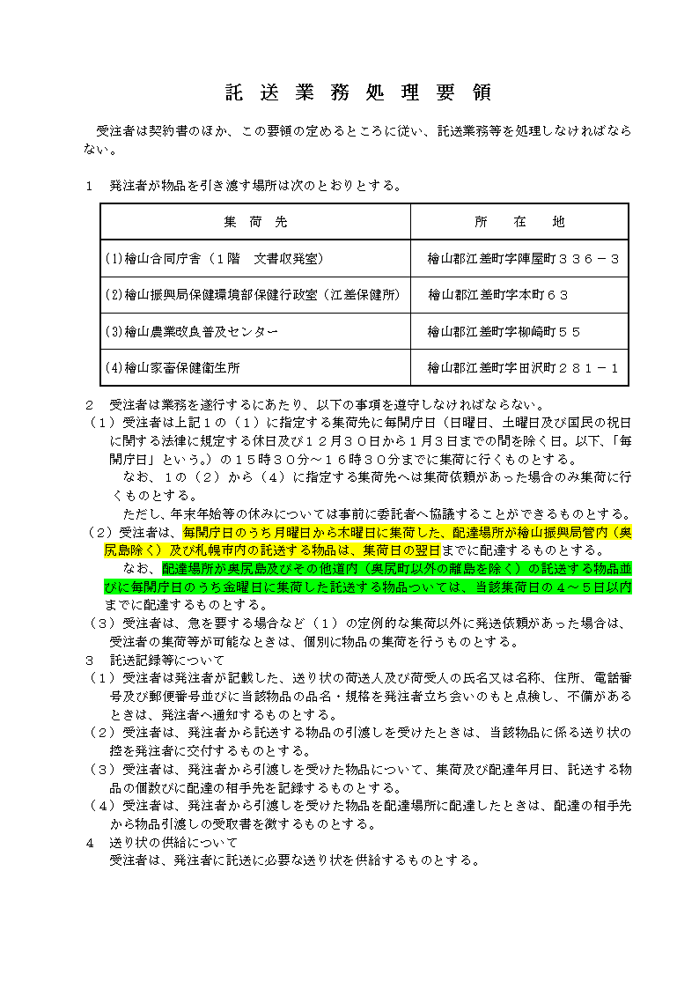

※この処理要領は、契約書に添付されます。

